1.IDENTIFICACION
INFORMACIÓN GENERAL |  | INFORMACIÓN DEL ESTUDIO RESPECTIVO
 |  | NODO NÚMERO |  |  |  |  | 32883
 |  | INFORME NÚMERO |  |  |  |  | 896
CONTRATISTA | UNIÓN TEMPORAL MOVILIDAD 2014 | ORDEN DE TRABAJO No. |  |  |  |  | PROGRAMACION BASICA
 |  | FECHA DE LA ORDEN DE TRABAJO |  |  |  |  | 240214
 |  | FECHA DE LA TOMA DE INFORMACIÓN |  |  |  |  | 200514
 |  | DÌA DE LA SEMANA
OBJETO DEL CONTRATO | REALIZAR LA TOMA DE INFORMACIÓN DE CAMPO, COMO INSUMO DEL PROGRAMA DE MONITOREO, SEGUIMIENTO Y PLANEACIÓN DEL TRÁNSITO Y EL TRANSPORTE DE BOGOTA D.C | TIPO DE ESTUDIO |  |  |  |  | VOLÚMENES POR TIPO DE VEHÍCULO
 |  | NOMBRE DEL ARCHIVO |  |  |  |  | 32883_AK_68_X_AC_9_140520_VOL_V1.xlsx
 |  | CÓDIGO DEL ESTUDIO |  |  |  |  | VOL
 |  | LUGAR DE LA TOMA DE INFORMACIÓN
NÚMERO DE CONTRATO | 2072-2013 | COORDENADA X |  |  |  |  | LONGITUD
 |  | COORDENADA Y |  |  |  |  | LATITUD

FECHA DE INICIO DEL CONTRATO | 22-01-2014 | PROFESIONALES RESPONSABLES
 |  | CONSULTOR (DIRECTOR) |  |  |  |  | ING. MSC. SANDRA LUCIA NAVAS TEQUIA
 |  | CONSULTOR (COORDINADOR GENERAL) |  |  |  |  | ING. MSC. LUIS FERNANDO RUBIANO BARRERO
INTERVENTORÍA | UNIVERSIDAD NACIONAL DE COLOMBIA | CONSULTOR (EXPERTO EN TRÁNSITO Y TRANSPORTE) |  |  |  |  | ING. ESP. DIANA PAOLA PARADA
 |  | CONSULTOR (ING ANÀLISIS) |  |  |  |  | ING. ESP. LUIS FERNANDO BECERRA
 |  | INTERVENTORÍA (DIRECTOR) |  |  |  |  | ING. MSC. ARTURO ZARATE
 |  | INTERVENTORÍA (ESPECIALISTA) |  |  |  |  | ING. MSC. WILLIAM CASTRO
 |  | INTERVENTORÍA (RESIDENTE) |  |  |  |  | ING. JOSÉ EDWIN TORRES
OBJETO DEL CONTRATO | INTERVENTORÍA TÉCNICA, ADMINISTRATIVA Y FINANCIERA PARA LA TOMA DE INFORMACIÓN DE CAMPO COMO INSUMO DEL PROGRAMA DE MONITOREO, SEGUIMIENTO Y PLANEACIÓN DEL TRÁNSITO Y TRANSPORTE DE BOGOTÁ D.C. | SUPERVISOR SECRETARIA MOVILIDAD |  |  |  |  | ING. FABIAN GONZALEZ

 |  | VERSIONES DEL ESTUDIO
 |  | NÚMERO |  | FECHA | OBSERVACIONES
NÚMERO DE CONTRATO | 2072-2013 | Versión 0 |  | 26/05/14
 |  | Versión 1 |  | 04/06/14 | SE ATENDIERON LAS OBSERVACIONES DE INTERVENTORÍA ENVIADAS EN COMUNICADO FI-INT-CMTTUB14-237-14, SE DA RESPUESTA MEDIANTE RADICADO ICV-187-C-. Se ajustó la dirección del lugar de toma de información en todo el procesamiento coincidiendo con el nombre del archivo. En la hoja 2. BASE, se revisó el volumen en los períodos 5:30-5:45 de vehículos para el movimiento 1B, de livianos en los períodos 7:45-8:00, 8:15-8:30 para el movimiento 2B, donde no se evidenció una causa aparente que justifique el cambio. Para el movimiento 1 de alimentadores en los períodos 2:45-4:00 y 20:45-21:45; para el movimiento 4 de alimentadores en los períodos 22:00-22-45 y el paso de este tipo de vehículos se debe a que son conducidos bien sea al portal de las américas o a garajes ubicados cerca de la intersección. En cuanto a los volúmenes registrados en los movimientos 3 y 4 para vehículos y motos, información tomada sobre la avenida calle 9 (avenida las américas), el cambio se debe a que por ser una calzada tan amplia presenta una gran circulación de vehículos, evidencia de ello en la hora pico tanto de la mañana como en la tarde, y al producirse represamientos se registran cambios bruscos respecto a los períodos donde si hay buena circulación.
 |  | Versión 2
FECHA DE INICIO DEL CONTRATO | 21-01-2014 | Versión 3

 |  | DESCRIPCIÓN DE LA TOMA DE INFORMACIÓN
 |  | TIPO DE VEHÍCULO | FACTOR DE EQUIVALENCIA | MOVIMIENTOS AFORADOS |  |  | No. DE PERÍODOS | HORA
ESQUEMA |  |  |  | ACCESO | LENTA | RÁPIDA | HORARIO DEL PERÍODO No. 1 | 22:00-06:00
 |  | L | 1 | NORTE | 1 | 1B | HORARIO DEL PERÍODO No. 2 | 06:00-14:00
 |  | C | 2 | SUR | 2 | 2B | HORARIO DEL PERÍODO No. 3 | 14:00-22:00
 |  |  |  | OESTE | 3 | 3B | No. DE HORAS TOMADAS |  | 24
 |  | BT | 2 | ESTE | 4 | 4B | HORARIO DE LA TOMA DE INFORMACIÓN |  | 22:00-22:00
 |  | B | 2 |  |  |  | No. DE EQUIPOS UTILIZADOS |  | 18
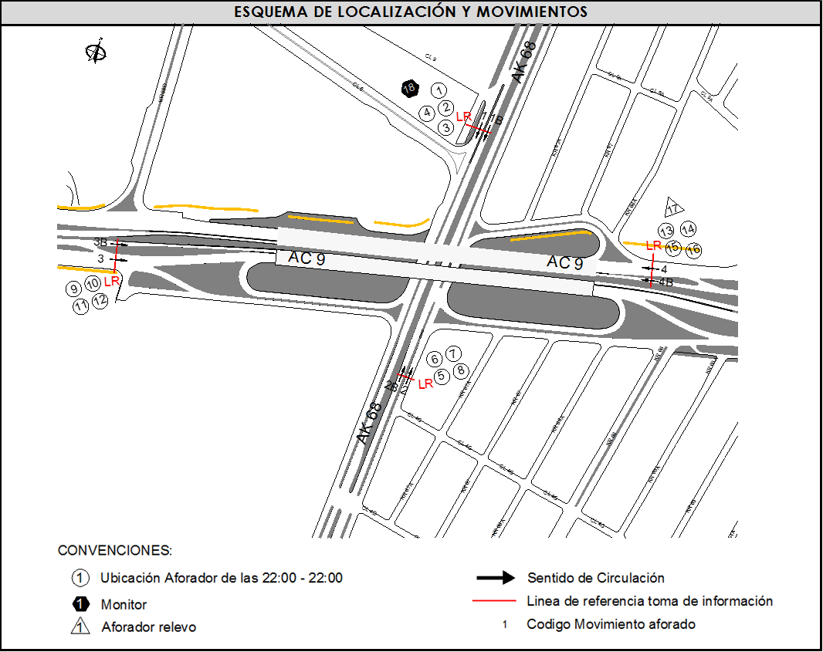
 |  | AL | 2 | OBSERVACION |  |  |  |  |  | ACCESO
 |  | AT | 2.5 | LOS MOVIMIENTOS CORREPONDIENTES A LOS CÓDIGOS 3B Y 4B, HACEN REFERENCIA A LOS BUSES ARTICULADOS Y BIARTICULADOS QUE CIRCULAN POR LA CALZADA EXCLUSIVA DE TRANSMILENIO. |  |  |  |  |  | ESTE - OESTE
 |  | BA | 2.5
 |  | ESP | 2 | A LAS 16:10 HORAS, LA POLICIA DE TRÁNSITO Y TRANSPORTE DETIENE EL TRÁFICO DE LA CALZADA LENTA DURANTE TRES MINUTOS. |  |  |  |  |  | NORTE
 |  | INT | 2
 |  | C2P | 2.5 | SE PRESENTA CONGESTIÓN VEHICULAR EN LOS PERÍODOS 18:15 HASTA LAS 19:25 HORAS Y 21:49 HASTA LAS 22:05 HORAS |  |  |  |  |  | NORTE
 |  | C2G | 2.5 | SE PRESENTA CONGESTIÓN VEHICULAR EN LOS PERÍODOS 15:49 HASTA LAS 16:03 HORAS Y 17:09 HASTA LAS 18:09 HORAS EN LA CALZADA LENTA |  |  |  |  |  | SUR
 |  | C3-C4 | 2.5
 |  | C5 | 2.5 | SE EVIDENCIA UN ALTO VOLUMEN DE ALIMENTADORES EN LOS PERÍDOOS 00:15 HASTA LAS 00:45, DEBIDO A QUE SON LLEVADOS A UN PARQUEADERO. |  |  |  |  |  | OESTE
 |  | >C5 | 2.5
 |  | M | 0.5 | SE EVIDENCIA QUE BAJA EL VOLUMEN DE LOS VEHÍCULOS EN EL PERÍODO DE LAS 08:00 HORAS, POR CONSECUENCIA DE UN CHOQUE ENTRE DOS VEHÍCULOS OBSTACULIZANDO UN CARRIL, LOS LIVIANOS SON RETIRADOS A LAS 08:35 HORAS. |  |  |  |  |  | OESTE
 |  | BIC | 0.3

 |  | ANALISIS PUNTUAL
 |  | LA INTERSECCIÓN DE LA AVENIDA CARRERA 68 CON AVENIDA CALLE 9 SE ENCUENTRA UBICADA EN EL LA ZONA CENTRO DE LA CIUDAD. LA AVENIDA CARRERA 68 (AVENIDA EL CONGRESO EUCARISTICO) PERMITE LA CIRCULACIÓN EN SENTIDO NORTE - SUR Y VICEVERSA Y ESTÁ CONFORMADA POR DOS CALZADAS PARA TRÁFICO MIXTO (INCLUYE TPC), CADA UNA CON DOS CARRILES DE CIRCULACIÓN. LA AVENIDA CALLE 9 (AVENIDA LAS AMERICAS), PERMITE LA CIRCULACIÓN EN SENTIDO OESTE - ESTE Y VICEVERSA, ESTÁ CONFORMADA POR DOS CALZADAS, UNA POR SENTIDO DE 4 CARRILES PARA TRÁFICO MIXTO (INCLUYE TPC) Y DOS CARRILES EXCLUSIVOS DEL SISTEMA TRANSMILENIO, EL PASO DE LA VIA ES SOBRENIVEL A LA AVENIDA CARRERA 68. EL VOLUMEN TOTAL AFORADO DURANTE EL DÍA FUE DE 290.013 VEHÍCULOS MIXTOS, COMPUESTOS DE LA SIGUIENTE MANERA: EL 57,5% CORRESPONDE A VEHÍCULOS LIVIANOS, EL 26,0% A MOTOS, EL 9,2% A TRANSPORTE PÚBLICO COLECTIVO Y EL 4,7% A VEHÍCULOS DE CARGA. LOS PERÍODOS DE MÁXIMA DEMANDA SE PRESENTAN ENTRE LAS 06:45 Y LAS 07:45 HORAS, Y ENTRE LAS 17:15 Y 18:15 HORAS. LA HORA PICO TOTAL DE LA INTERSECCIÓN SE REGISTRA ENTRE LAS 06:45 Y 07:45 HORAS, PERIODO EN EL QUE SE MOVILIZA UN TOTAL DE 20.274 VEHÍCULOS MIXTOS, DE LOS CUALES EL 43,8% CORRESPONDE A VEHÍCULOS LIVIANOS, EL 39,6% A MOTOS, EL 8,7% A TRANSPORTE PUBLICO COLECTIVO Y MASIVO, EL 3,1% A CAMIONES Y FINALMENTE EL 4,8% A BICICLETAS.

 |  | REGISTRO FOTOGRÁFICO
 |  | 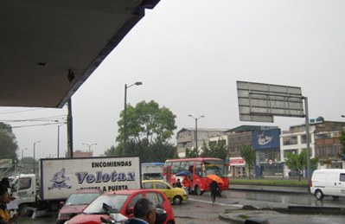 |  |  |  |  | 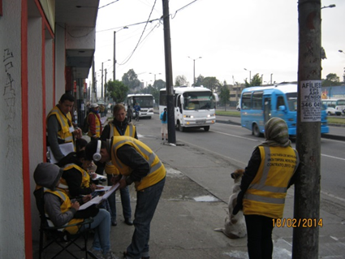

 |  | ACCESO NORTE |  |  |  |  | ACCESO SUR

 |  | 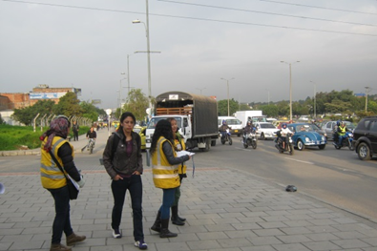 |  |  |  |  | 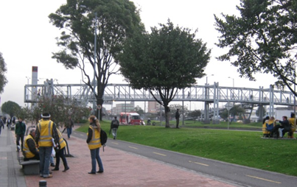

 |  | ACCESO OESTE |  |  |  |  | ACCESO ESTE

